APP
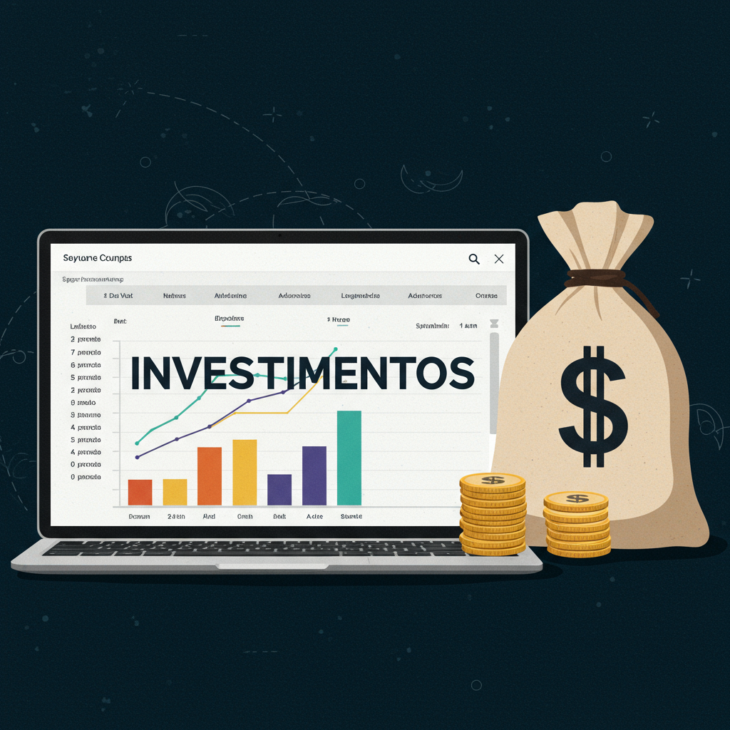

 | CONFIGURAÇÕES
 | Salário |  | R$ 5,000.00
 | Rendimento Carteira |  | 0.80%
 | Sugestão de Investimento (30%) |  | R$ 1,500.00

 | INVESTIMENTO MENSAL
 | Quanto investir por mês ? |  | R$ 600.00
 | Por Quantos Anos ? |  | 15
 | Taxa de Rendimento mensal ? |  | 1.08%
 | Patrimônio acumulado ? |  | R$ 328,187.16
 | Dividendos Mensais ? |  | R$ 2,625.50

 | Cenários |  | Dividendo
2 | Quanto em 2 Anos ? | R$ 16,336.58 | R$ 130.69
5 | Quanto em 5 Anos ? | R$ 50,266.15 | R$ 402.13
10 | Quanto em 10 Anos ? | R$ 145,970.53 | R$ 1,167.76
20 | Quanto em 20 Anos ? | R$ 675,119.04 | R$ 5,400.95
30 | Quanto em 30 Anos ? | R$ 2,593,301.79 | R$ 20,746.41

 | PERFIL | Moderado
 | VALOR A SER INVESTIDO POR MÊS | R$ 600.00

